상품제안서
슬림25절 양장 소프라 다이어리 | 상품코드: S48586

 |  |  |  |  |  |  | 02-713-8555 | www.synergygift.co.kr
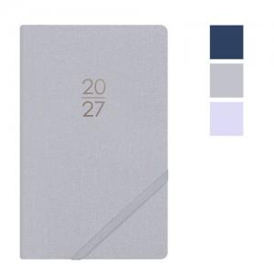

【상세/제작정보】

【인쇄/포장옵션】 | 불박, 금박, 은박 / 포장불가능

【공급단가】 | 수량 | 100~ | 300~ | 500~ | 1,000~ | 3,000~
*VAT별도 | 단가 | 7,750원 | 7,450원 | 7,250원 | 7,150원 | 7,000원

【상품 URL】 | https://www.synergygift.co.kr:443/src/goods_detail.php?gdno=48586

